Plots0
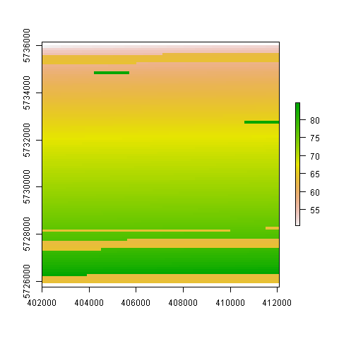

Plots1
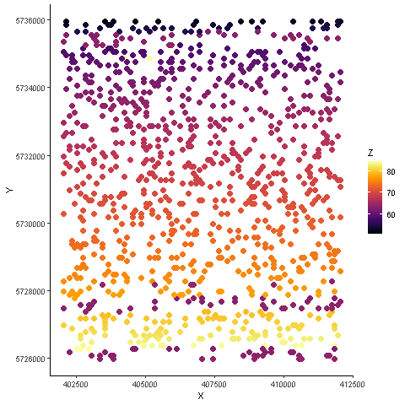

Plots2
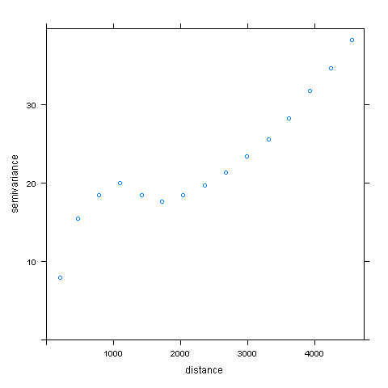

Plots3
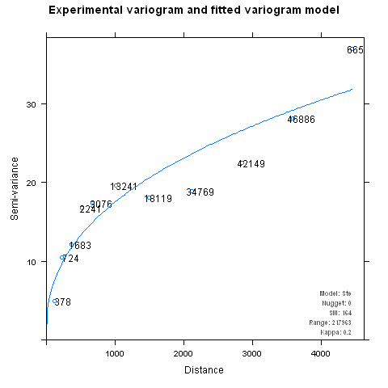

Plots4
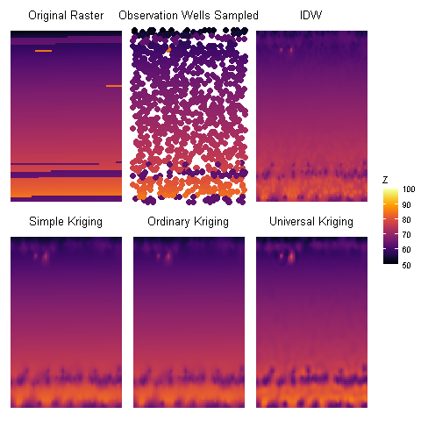
SK | OK | UK
52.731642608 | 52.729484952 | 52.054761401
64.199271856 | 64.198751313 | 64.049870963
69.419788136 | 69.419330502 | 69.085179584
73.552009415 | 73.552408673 | 73.387091031
83.04911139 | 83.049106727 | 85.502919488
0 | 0 | 0

